关系图
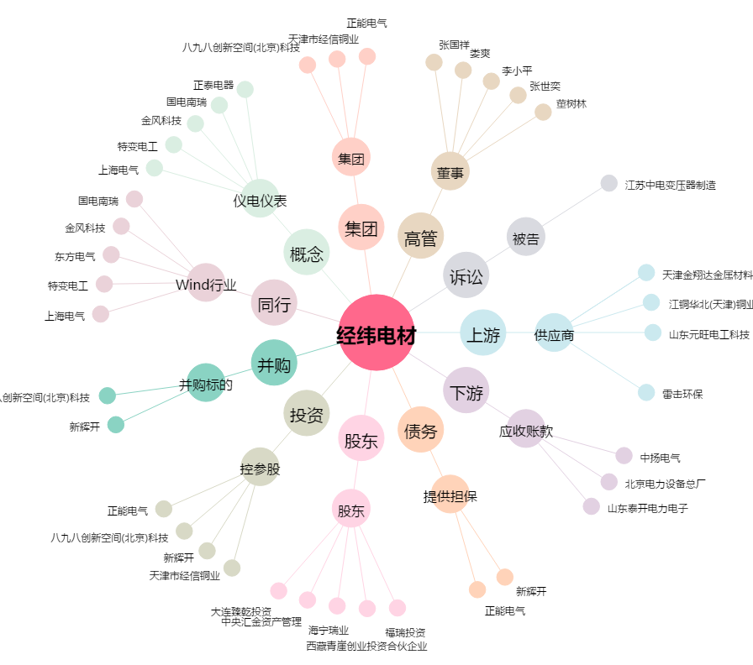
经纬电材[300120.SZ] - 关系概览图

